상품제안서
꿈방 삼각전신 우드괄사 | 상품코드: S47214

 |  |  |  |  |  |  | 02-713-8555 | www.synergygift.co.kr
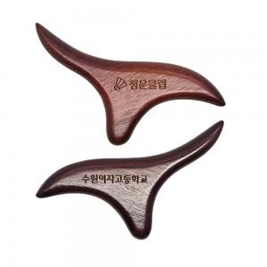 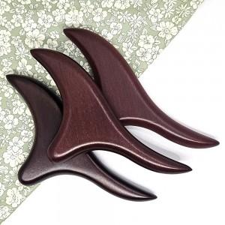 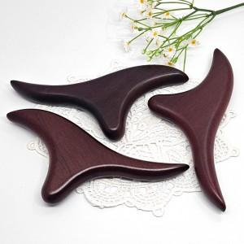

【상세/제작정보】

【인쇄/포장옵션】 | 레이저 / 지퍼파우치

【공급단가】 | 수량 | 50~ | 100~ | 500~ | 1,000~ | 3,000~
*VAT별도 | 단가 | 3,900원 | 3,690원 | 3,510원 | 3,420원 | 3,360원

【상품 URL】 | https://www.synergygift.co.kr:443/src/goods_detail.php?gdno=47214

